Sheet1
Line@Feature | Remark | Detail from 1300
Rich menus เป็นแถบรูปภาพที่สามารถปรับแต่งได้ด้านล่างที่อยู่ในห้อง Chat เพื่อเพิ่มช่องทางการปฎิสัมพันธ์ ระหว่างเรากับลูกค้า ให้มีความหลากหลายมากขึ้น นอกเหนือจากการพิมพ์คุยเพียงอย่างเดียว เราสามารถกำหนด Action ของพื้นที่ในรูปภาพได้ต่างกัน เช่น คลิกเข้าดูบริการต่าง ๆ คลิกเข้าดูรายละเอียดของสินค้า หรือคลิกเพื่อดูโปรโมชั่น ณ ตอนนั้น ก็สามารถทำได้ | 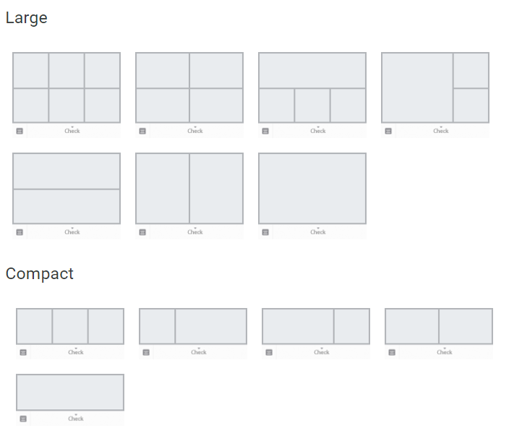 รูปแบบ
Greeting Message ต้อนรับลูกค้ารายใหม่ สามารถตั้ง Greeting Message ส่งข้อความตอบรับลูกค้าที่ follow ครั้งแรก แม้ในช่วงที่เรายุ่งๆไม่มีเวลา LINE@ เค้าก็มีระบบช่วยเราทำงานอัตโนมัติ กล่าวต้อนรับลูกค้าแทนเรา | สามารถมีได้มากกว่า 1 ชุดข้อความ
Manage permissions แอดมินในการดูแลบัญชี LINE@ ได้หลายคน | 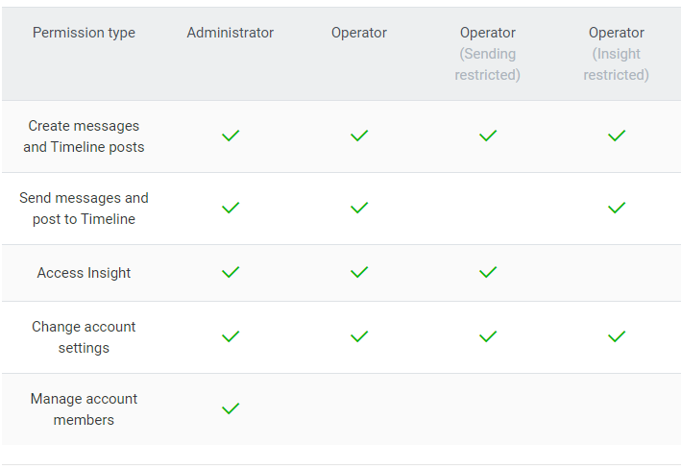 โหลดโปรแกรม Line Official Account ที่ google play หรือ app store สามารถผูกกับบัญชีไลน์ส่วนตัว URL Line Official Account >> https://manager.line.biz | hotline1300 sac1300news
Timeline โพสต์ให้ลูกค้าได้ติดตามสม่ำเสมอทำให้ลูกค้าได้เห็นความเคลื่อนไหวอยู่ตลอด ทำให้ร้านค้าของเราอยู่ในสายตาของลูกค้าตลอดเวลา และเป็นการส่ง content ที่เป็นประโยชน์ ยังช่วยให้ลูกค้ารู้สึกรักและขอบคุณเราด้วย | กิจกรรมต่างๆ หรือข่าวสารให้กับผู้ติดตาม
Polls & Surveys แบบสอบถามขอความคิดเห็นลูกค้า LINE@ สามารถสร้างแบบสอบถามได้ เพื่อสร้างความเข้าใจและสัมพันธ์ที่ดีกับลูกค้า
Broadcast ส่งข้อความถึงทุกคนสามารถส่งข้อความ รูปภาพ คูปอง และโปรโมชั่น ไปยังคนที่ติดตามบัญชี LINE@ ของคุณและยังสามารถตั้งเวลาส่งข้อความล่วงหน้าได้ด้วย | เมื่อมีผู้ติดตามมากจำนวนหนึ่ง
Auto-Reply ตั้งค่าตอบกลับอัตโนมัติทำให้เราตั้งค่าตอบกลับลูกค้าอัตโนมัติ ทำให้ลูกค้าได้คำตอบทันใจ ไม่ปล่อยให้ลูกค้ารอนาน | กรณีเปิดให้ bot ทำงานเท่านั้น

